상품제안서
KB825 에코라이프 야구모자스타일 단체모자 매쉬 캡모자 | 상품코드: F26539

 |  |  |  |  |  |  | 02-412-0044 | www.easy1.co.kr
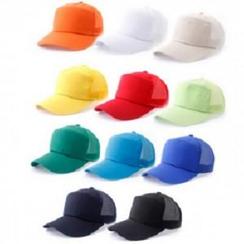

【상세/제작정보】

【인쇄/포장옵션】 | / 포장불가능

【공급단가】 | 수량 | 150~ | 300~ | 500~ | 1,000~ | 3,000~
*VAT별도 | 단가 | 5,250원 | 5,160원 | 5,040원 | 4,910원 | 4,830원

【상품 URL】 | https://dev.easy1.co.kr:443/src/goods_detail.php?gdno=26539

